关系图
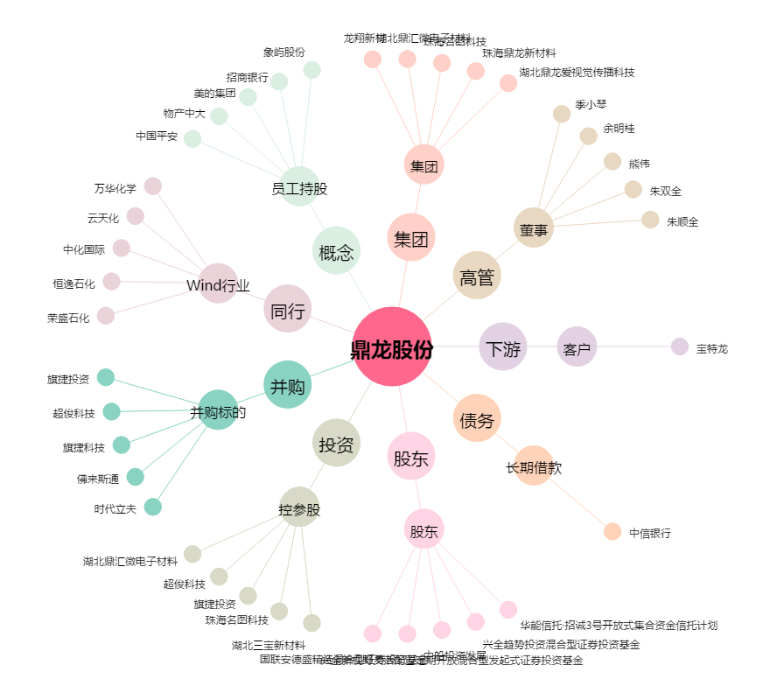
鼎龙股份[300054.SZ] - 关系概览图

